상품제안서
브리츠 엔틱스타일 블루투스스피커 | 상품코드: S23178

 |  |  |  |  |  |  | 02-713-8555 | www.synergygift.co.kr
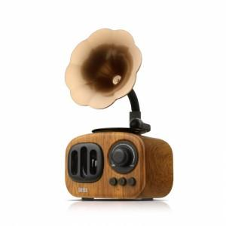 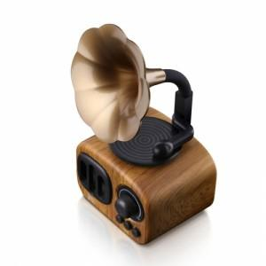 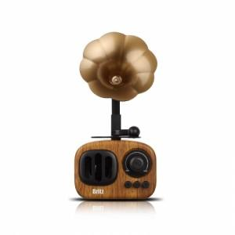

【상세/제작정보】

【인쇄/포장옵션】 | 풀칼라 / 포장지포장

【공급단가】 | 수량 | 30~ | 50~ | 100~ | 300~ | 500~
*VAT별도 | 단가 | 32,950원 | 32,300원 | 31,300원 | 30,500원 | 29,800원

【상품 URL】 | https://www.synergygift.co.kr:443/src/goods_detail.php?gdno=23178

